Задание 2
 | Вариант 1 | Вариант 2 | Вариант 3 | Вариант 4 | Вариант 5 | Вариант 6 | Вариант 7 | Вариант 8 | Вариант 9
Условия
Настройка получать уведомления | Выкл | Вкл | Вкл | Вкл | Вкл | Вкл | Вкл | Вкл | Вкл
Указан Email | - | - | + | - | + | + | - | + | -
Указан доп Email | - | - | + | + | - | + | + | - | -
Указан телефон | - | - | - | - | - | + | + | + | +
Действия
Письмо отправлено на Email |  |  |  |  |  | + | + | +
Письма отправлены на каждый указанный Email |  |  | + | + | +
Письмо отправлено на Телефон |  |  |  |  |  |  |  |  | +
Не получает оповещения | + | +

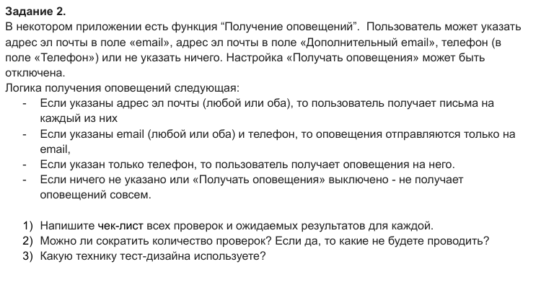
Чек-лист проверок
1.Настройка «Получать оповещения» выключена при всех заполненных полях -Оповещения не приходят.
2.Настройка «Получать оповещения» включена, все поля пусты -Оповещения не приходят.
3.Указан только основной Email Оповещение приходит на основной Email.
4.Указан только дополнительный Email -Оповещение приходит на дополнительный Email.
5.Указаны оба Email -Оповещения приходят на оба адреса.
6.Указан только Телефон -Оповещение приходит на Телефон (СМС).
7.Указан основной Email и Телефон -Оповещение приходит на Email, на Телефон не приходит.
8.Указан дополнительный Email и Телефон -Оповещение приходит на Email, на Телефон не приходит.
9.Указаны оба Email и Телефон -Оповещения приходят на Email

В данном случае основной техникой является Таблица принятия решений (Decision Table Testing). Она идеально подходит здесь, так как результат системы зависит от комбинации нескольких независимых условий (наличие Email ,доп Email , Телефона и статус настройки).

Задание 3
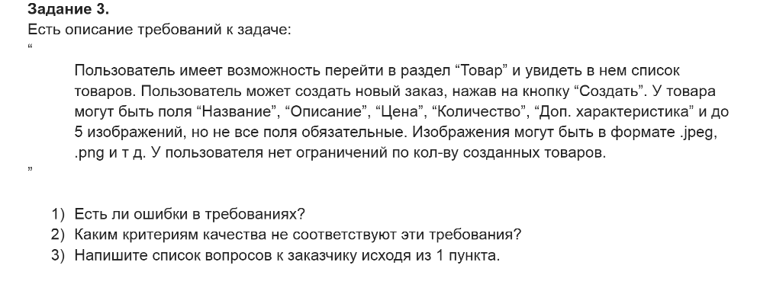
1. Ошибки в требованиях
Нарушение логической целостности: В разделе «Товар» кнопка «Создать» инициирует создание «заказа». Это противоречит контексту сущности (ожидается создание товара).
Отсутствие завершенности: Фразы «и т.д., могут быть» в форматах изображений оставляет список открытым. Не указаны обязательные поля.
Субъективность и недвусмысленность: Выражение «до 5 изображений» не учитывает технические параметры файлов (размер, разрешение).
Проблема выполнимости: Фраза «нет ограничений по кол-ву» является потенциально невыполнимой.
2. Соответствие критериям качества
Данный текст нарушает почти все базовые стандарты документирования:
Завершенность (Completeness): Не соответствует. Пропущены нефункциональные требования (алгоритмы сжатия фото, лимиты по весу). Использовано «и т.д,могут быть».
Атомарность (Atomicity): Не соответствует. В первом предложении объединены две разные ситуации: переход в раздел и отображение списка. Требование нужно разбить на атомарные пункты.
Недвусмысленность (Unambiguousness): Не соответствует. Термин «Доп. характеристика» является расплывчатой формулировкой. Неясно, это строка, файл или выпадающий список.
Непротиворечивость (Consistency): Не соответствует. Внутреннее противоречие между нахождением в разделе «Товар» и созданием «заказа».
Выполнимость (Feasibility): Не соответствует. Отсутствие ограничений по количеству товаров делает требование технически нереализуемым в долгосрочной перспективе.
Проверяемость (Verifiability): Не соответствует. Невозможно создать объективный тест-кейс для проверки «отсутствия ограничений» или форматов «и т.д.».
3. Список вопросов к заказчику
Исходя из выявленных нарушений, необходимо уточнить следующие моменты:
1.Каков полный закрытый перечень разрешенных форматов изображений вместо «и т.д.»? Какие поля из списка (Название, Описание, Цена, Количество, Доп. характеристика) являются строго обязательными (Mandatory)?
2.Что именно подразумевает поле «Доп. характеристика»? Каков тип данных (String, Integer, Boolean) и максимальная длина ввода для этого поля?
3.Каков разумный технический лимит на количество создаваемых товаров для одного пользователя (например, в целях защиты от спама)? Каков максимальный размер одного изображения в Мб?
4.Каковы требования к значениям в поле «Цена» (валюта, количество знаков после запятой) и «Количество» (допустимы ли дробные числа)?

